弱电工程 项目一价格
弱电工程www.ruodiangong.com 报价 电话18101591271 张工
序号 | 名称 | 品牌 | 型号 | 单位 | 数量 | 单价 | 合计 | 备注
二、网络设备
1 | 千兆路由器 | TP-link | TL-ER3220G | 个 | 1 | 790 | 790 |  | 千兆多WAN口路由器，实际带机量100左右，手机加电脑都要算
2 | 千兆交换机 | TP-link | TL-SG1024T | 个 | 3 | 410 | 1230 |  | 一排8个工位，需要16口交换机，8口交换机就少一个人不能使用
4 | 千兆POE交换机 | TP-link | TL-SG1005P | 个 | 1 | 280 | 280 |  | TP-LINK5口全千兆POE
5 | 千兆无线路由器 | TP-link | 1300c-poe | 个 | 2 | 590 | 1180 | 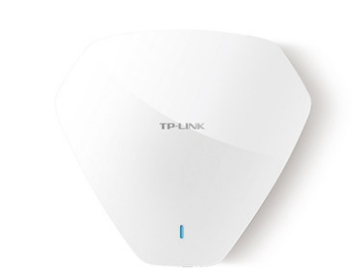 | 无线是千兆大功率 1300M,无线接口是百兆
6 | 水晶头 | 康普 | 六类 | 个 | 50 | 1 | 50
7 | 网线 | 安普通信 | 六类 | 箱 | 1 | 600 | 600
8 | 人工 |  |  |  |  |  | 2500 |  | 设备、安装、调试、维护费三个月
合计 |  |  |  |  |  |  | 6630 |  | 普通发票

